2.HEAT MAP
Dirección General de Desarrollo Administrativo y Mejora Continua
Dirección de Control Interno |  |  | Incumplimiento a las atribuciones del Reglamento Interior.
Inventario y Mapa de Riesgos
Administración de Riesgos de SECRETARIA DE ECONOMÍA Y TURISMO
Formato FCI-DE.2 / 3-5

NO. DE RIESGO | R I E S G O | FACTOR DE CORRUPCIÓN |  | VALORACIÓN FINAL (RIESGO RESIDUAL) |  | PRIORIZACIÓN 2025 | UA´s Responsable

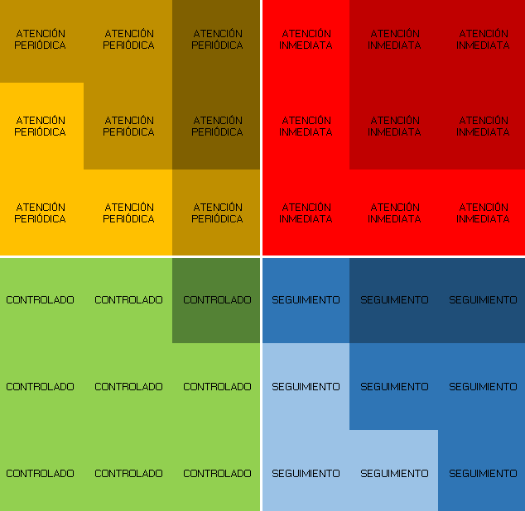
MAPA DE RIESGOS
 | R1
4 | 2
1 | 1
2 | 3
2 | 4
1 | 2
3 | 3
 |  |  |  | GRADO DE IMPACTO | PROBABILIDAD DE OCURRENCIA
R1 | Incumplimiento a las atribuciones del Reglamento Interior. |  | No | 4 | 2 | Si | DGAyF
R2 | Portales de transparencia actualizados a destiempo. |  | No | 1 | 1 | Si | DGAJyT
R3 | Desarrollo de la actividad turística coordinado de manera inadecuada. |  | No | 2 | 3 | Si | SIySE
R4 | Impresión de gráficos y material digital ejecutados de manera deficiente. |  | No | 2 | 4 | Si | DGSI
R5 | Crecimiento y desarrollo de MIPIMES promovido de manera deficiente. |  | No | 1 | 2 | Si | DGCyC
R6 | Mejoras regulatorias promovidas de manera deficiente. |  | No | 3 | 3 | Si | CEMERSON
R7
R8
R9
R10
R11
R12
R13
R14
R15
R16
R17
R18

